Tabele zbiorcze
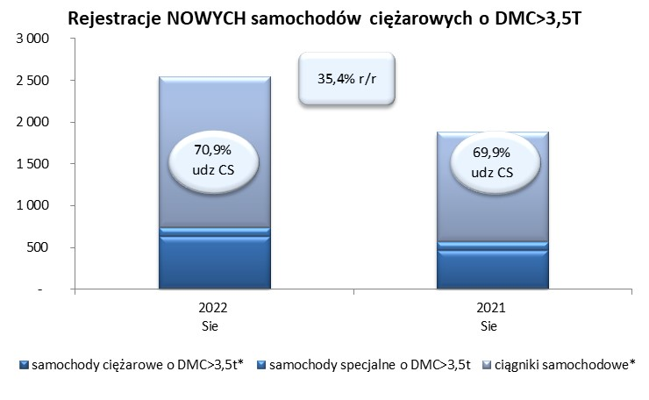
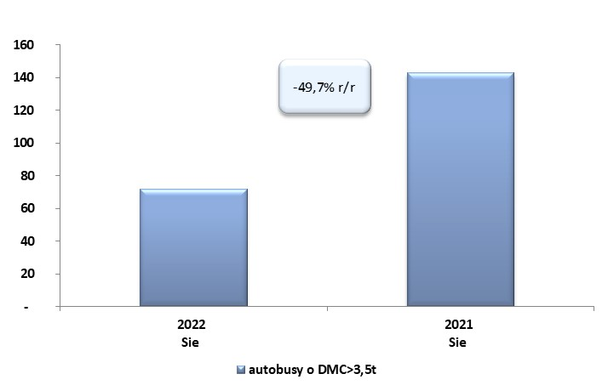
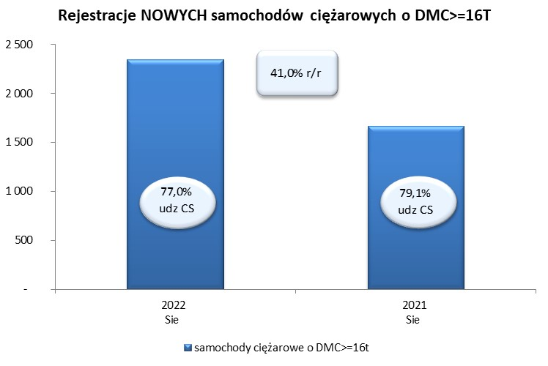
 |  |  |  |  |  | 2022-09-05
PZPM na podstawie danych CEP |  |  |  |  |  | sztuki
PIERWSZE REJESTRACJE NOWYCH POJAZDÓW UŻYTKOWYCH O DMC>3,5T
 | 2022 Sie | 2021 Sie | % zmiana r/r | 2022 Sty - Sie | 2021 Sty - Sie | % zmiana r/r
SAMOCHODY CIĘŻAROWE - RAZEM | 2,547 | 1,881 | 35.4% | 20,714 | 20,567 | 0.7%
samochody ciężarowe o DMC>3,5t* | 633 | 469 | 35.0% | 4,680 | 4,245 | 10.2%
samochody specjalne o DMC>3,5t | 108 | 97 | 11.3% | 628 | 509 | 23.4%
ciągniki samochodowe* | 1,806 | 1,315 | 37.3% | 15,406 | 15,813 | -2.6%
AUTOBUSY - RAZEM | 72 | 143 | -49.7% | 757 | 957 | -20.9%
RAZEM POJAZDY UŻYTKOWE | 2,619 | 2,024 | 29.4% | 21,471 | 21,524 | -0.2%
*/ Nie uwzgledniono rejestracji własnych marek krajowych producentów

